Накладная-№3
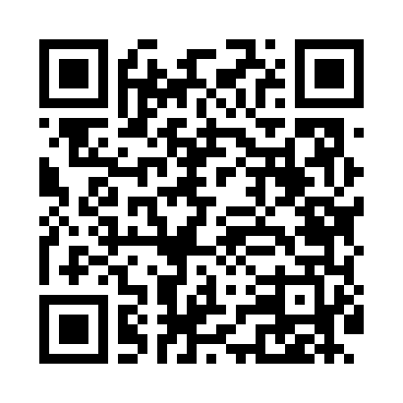
Номер товарно-транспортной накладной: |  |  | Торговый представитель: Amriyev Muhammad
Поставщик: Toshkent falcon fly 2 |  |  | Телефон торгового представителя: +998972880505
Дата отгрузки: 27.08.2025 |  |  | Контрагент: """" Klient
Дата консигнации: |  |  | Адрес:
Доставщик: |  |  | Телефон:
Телефон доставщика:
Время заказа: 27.08.2025 10:53:07
№ | Штрих-код | Название товаров (работ,услуг) | Количество | Количество в кейсе | Цена | Сумма
 |  |  | 70 |  |  | 3063000
1 | 6917325386020 | Керамика Тарелка 8"PLATE DB-86-2 | 15 | 15 шт. | 44,000 | 660,000
2 | 6917325386013 | Керамика Тарелка 10"PLATE DB-86-1 | 15 | 15 шт. | 62,000 | 930,000
3 | 6917325386082 | Керамика Пиёла 4.5"BOWL DB-86-8 | 15 | 15 шт. | 22,000 | 330,000
4 | 6917325386075 | Керамика Коса 5.5"BOWL DB-86-7 | 15 | 15 шт. | 37,000 | 555,000
5 | 6917325386136 | Керамика Чайник DB-86-13 | 2 | 2 шт. | 97,000 | 194,000
6 | 6917325386051 | Керамика Тарелка 10“LONG PLATE DB-86-5 | 2 | 2 шт. | 59,000 | 118,000
7 | 6917325386099 | Керамика Тарелка 8"PLATE DB-86-9 | 4 | 4 шт. | 44,000 | 176,000
8 | 6917325386129 | Керамика Тарелка 12"LONG PLATE DB-86-12 | 2 | 2 шт. | 50,000 | 100,000
Итого: 3063000

